상품제안서
코끼리T팩20타이드20000/퀵3.0초고속충전 | 상품코드: F00947

 |  |  |  |  |  | 02-412-0044 | www.easy1.co.kr
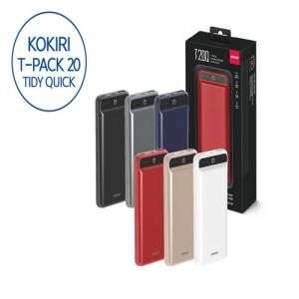

【상세/제작정보】 | 빠른 충전의 퀵차저와 아름다운 디자인

【인쇄/포장옵션】 | 실크 / 포장지포장

【공급단가】 | 수량 | 50~ | 300~ | 1,000~ | 2,000~
*VAT별도 | 단가 | 43,200원 | 41,600원 | 40,000원 | 38,400원

【상품 URL】 | http://www.easy1.co.kr/src/goods_detail.php?gdno=947

